ТП 2ЕМ
Электросхема ТП2ЕМ. ТП3ЕМ. ТП2ЕКМ. ТП3ЕКМ.
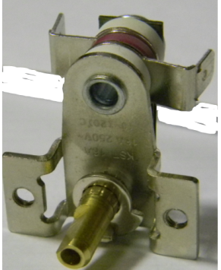
ПУШКА ТЕПЛОВАЯ ЭЛЕКТРИЧЕСКАЯ ТП 2ЕМ
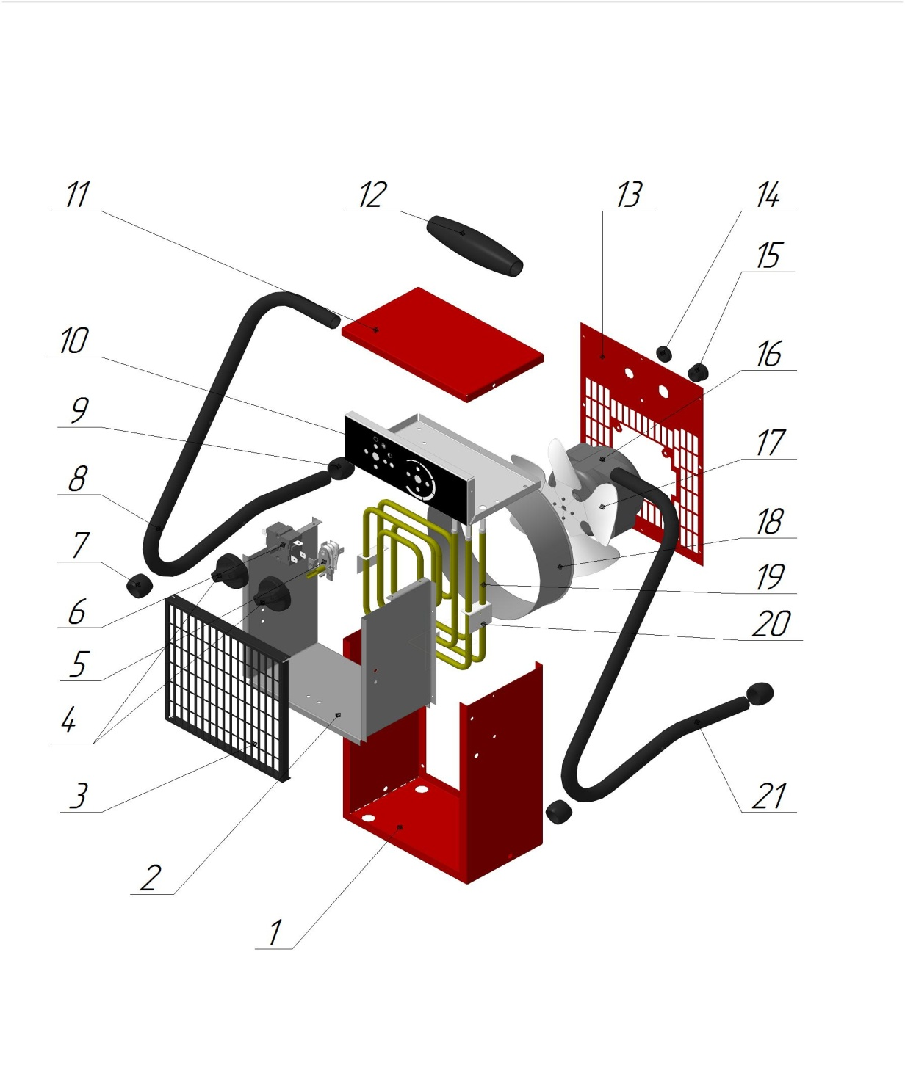 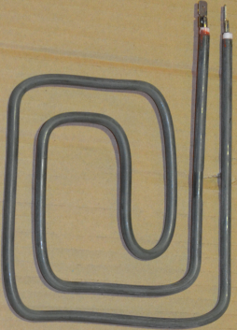 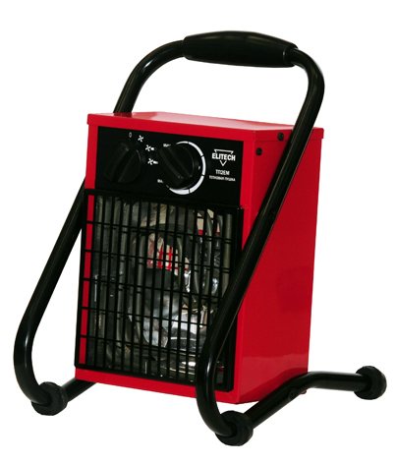

5.Термостат KST-16A.250V/16A/0-120°С

22

№ | Код ЛИТ | Артикул | Наименование: ПУШКА ТЕПЛОВАЯ ЭЛЕКТРИЧЕСКАЯ ТП 2ЕМ | Спецификация | Комплектация | Совместимость
1 | 1401.060000, | 00000112215 | Кожух Корпус |  | 1 | ТП2ЕМ.
2 | 1401.060100, | 00000112204 | Экран |  | 2 | ТП2ЕМ.
3 | 1401.060500, | 00000112125 | Решета защитная передняя |  | 1 | ТП2ЕМ.
4 | 1401.062200, | 00000001161 | Ручка переключателя |  | 2 | (все Ижевские)
5 | 1401.066100; 1401.055200; 1401.066110, | 00000004868 | Термостат KST-16A.250V/16A/0-120°С биметаллический руегулировочный вращ. | KST- 228В, 250V, 16А, 0-120 | 1 | ТП2ЕМ.ТП2ЕКМ.ТП3ЕКМ.ТП5ЕКМ.ТП5ЕКТ.ТП9ЕКТ.
6 | 1401.060700; 1401.066200, | 00000007662 | Переключатель ХК-2 SOKEN.T100/55.250V/16A.H37мм режимов поворотный 0-1-2-3-полжения 5-клемм |  | 1 | ТП2ЕМ.ТП2ЕКМ.ТП3ЕКМ.
7 | 1401.073500, | 00000105914 | Опора резиновая |  | 2 | ТП2ЕМ.ТП3ЕМ.ТП5ЕМ.ТП5ЕT.ТП9ЕT.ТП5ЕКМ.ТП5ЕКT.ТП9ЕКT.
8 | 1401.073600, | 00000109015 | Стойка правая |  | 1 | ТП2ЕМ.
9 | 1401.070400, | 00000005131 | Заклушка |  | 2 | ТП2ЕМ.ТП2ЕКМ.ТП3ЕКМ.ТП9ЕКМ.
10 | 1401.073700, | 00000112203 | Панель управления |  | 1 | ТП2ЕМ.
11 | 1401.073800, | 00000112216 | Крышка кожуха Корпуса |  | 1 | ТП2ЕМ.
12 | 1401.070500, | 00000001160 | Ручка резиновая |  | 1 | (все Ижевские)
13 | 1401.073900, | 00000112802 | Решетка защитная задняя |  | 1 | ТП2ЕМ.
14 | 1401.070600, | 00000001159 | Кабельный ввод кольцо резиновое |  | 1 | ТП2ЕМ.ТП3ЕМ.ТП5ЕМ.ТП5ЕT.ТП12ЕT.ТП18ЕT.ТП2ЕКМ.ТП3ЕКМ.ТП5ЕКМ.ТП5ЕКT.ТП9ЕКT.ТП15ЕКT.ТП22ЕКT.ТП30ЕКT.
15 | 1401.074500, | 00000112562 | Фиксатор кабеля питария |  | 1 | ТП2ЕМ.
16 | 1401.061600, | 00000006604 | Электродвигатель YZF5-13.T130246.220V/5/30W/0.22A статор H=12мм |  | 1 | ТП2ЕМ.ТП3ЕМ.ТП5ЕМ.ТП5ЕT.ТП2ЕКМ.ТП3ЕКМ.
17 | 1401.060300, | 00000107775 | Крыльчатка вентилятора |  | 1 | ТП2ЕМ.
18 | 1401.074600, | 00000112214 | Обечайка вентилятора |  | 1 | ТП2ЕМ.
19 | 1401.060200, | 00000108615 | ТеплоЭлектронагреватель ТЭН квадратом 220В/1,0кВт ШхВ.??х??см |  | 1 | ТП2ЕМ.
20 | 1401.074700, | 00000112209 | Скоба крепления ТЭНов |  | 1 | ТП2ЕМ.
21 | 1401.074800, | 00000108878 | Стойка левая |  | 1 | ТП2ЕМ.
22 | 1401.073200, | 00000001904 | Кабель питания с вилкой 220В |  | 1 | ТП2ЕМ.ТП2ЕКМ._
23 | 1401.075000, | 00000110525 | Комплект проводов монтажный | ТВ 2/3 (ХК-2) | 1 | ТП2ЕМ.

 |  |  |  |  |  |  | 10500

